TAS,TOS,PON-1
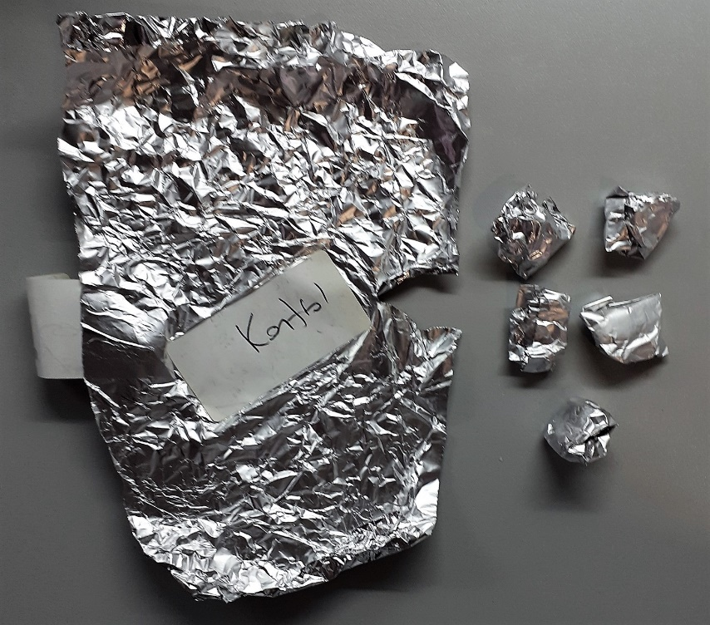
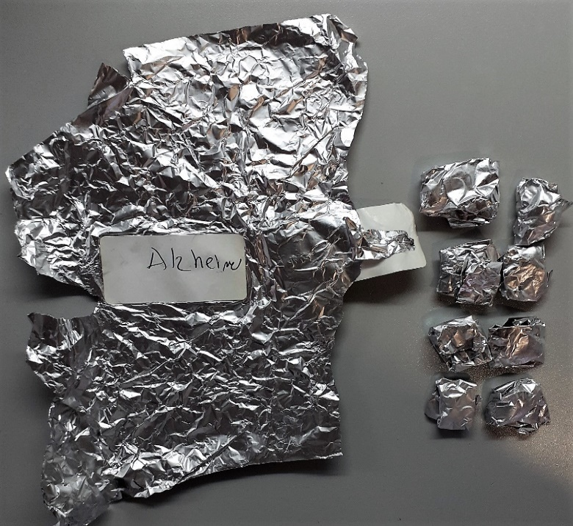
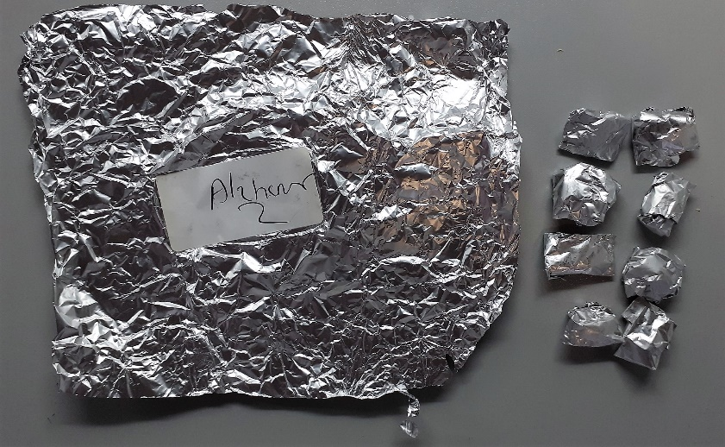
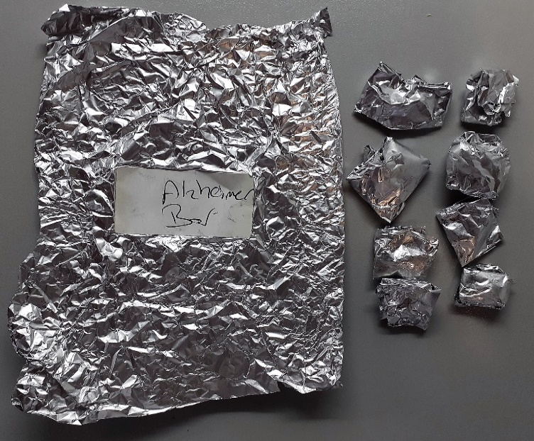
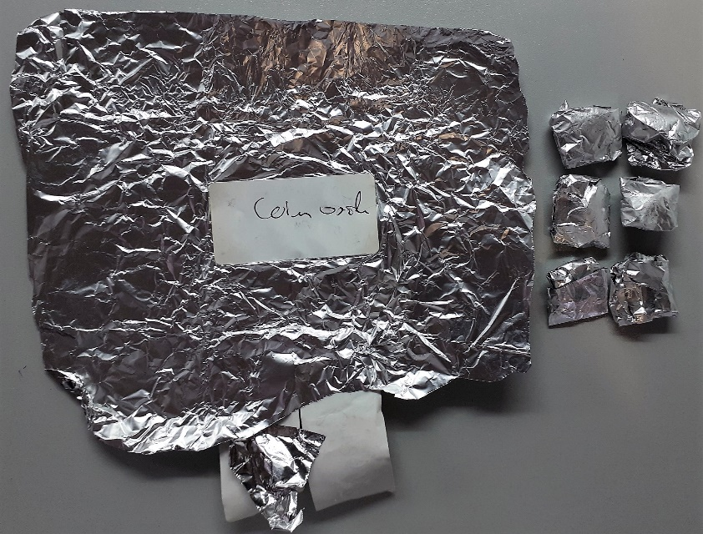
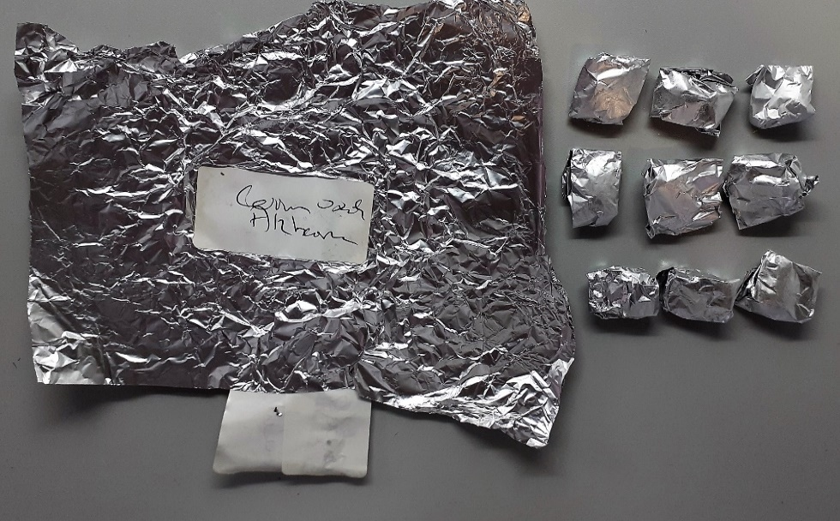
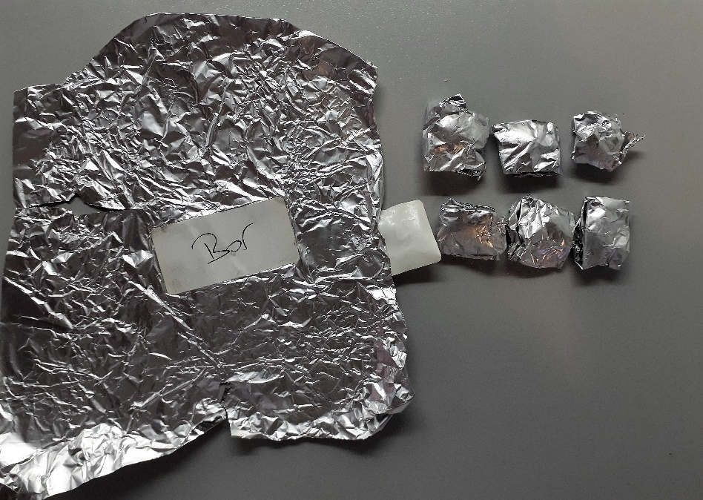
Numune Adı | TAS(mmol/L) | TOS (µmol/L) | OSI | PON-1(U/L) | MP | Doku TAS (mmol/g protein) | Doku TOS (µmol/g protein) | PON-1(U/g protein)
GRUP1-1 | 0.83 | 12.13 | 1.461 | 4 | 80.85 | 10.265924552 | 150.03092146 | 49.474335189
GRUP1-2 | 0.54 | 10.95 | 2.028 | 2 | 80.35 | 6.7205973864 | 136.27878034 | 24.891101431
GRUP1-3 | 1.13 | 4.47 | 0.396 | 10 | 79.23 | 14.262274391 | 56.418023476 | 126.21481762
GRUP1-4 | 0.46 | 7.48 | 1.626 | 11 | 77.95 | 5.90121873 | 95.958948044 | 141.11610006
GRUP1-5 | 0.91 | 13.97 | 1.535 | 1 | 79.74 | 11.41208929 | 175.19438174 | 12.540757462
GRUP2-1 | 0.64 | 7.32 | 1.144 | 3 | 77.93 | 8.212498396 | 93.930450404 | 38.496086231
GRUP2-2 | 0.65 | 10.77 | 1.657 | 6 | 82.73 | 7.856883839 | 130.18252146 | 72.525081591
GRUP2-3 | 1.25 | 13.05 | 1.044 | 3 | 85.74 | 14.578959645 | 152.2043387 | 34.989503149
GRUP2-4 | 0.44 | 13.42 | 3.050 | 6 | 82.45 | 5.3365676167 | 162.76531231 | 72.771376592
GRUP2-5 | 0.99 | 15.63 | 1.579 | 13 | 80.31 | 12.327231976 | 194.62084423 | 161.87274312
GRUP2-6 | 0.04 | 5.27 | 13.175 | 11 | 82.25 | 0.48632218845 | 64.072948328 | 133.73860182
GRUP2-7 | 0.48 | 4.68 | 0.975 | 2 | 97.49 | 4.9235819058 | 48.004923582 | 20.514924608
GRUP2-8 | 0.29 | 12.48 | 4.303 | 3 | 84.02 | 3.4515591526 | 148.53606284 | 35.705784337
GRUP3-1 | 0.44 | 15.28 | 3.473 | 24 | 74.31 | 5.9211411654 | 205.62508411 | 322.97133629
GRUP3-2 | 1.03 | 15.58 | 1.513 | 7 | 81.9 | 12.576312576 | 190.23199023 | 85.47008547
GRUP3-3 | 0.37 | 13.5 | 3.649 | 3 | 80.19 | 4.6140416511 | 168.35016835 | 37.411148522
GRUP3-4 | 0.37 | 9.97 | 2.695 | 2 | 85.68 | 4.3183940243 | 116.36321195 | 23.342670401
GRUP3-5 | 0.9 | 21.59 | 2.399 | 4 | 81.7 | 11.015911873 | 264.25948592 | 48.959608323
GRUP3-6 | 1.32 | 13.41 | 1.016 | 10 | 82.33 | 16.033037775 | 162.8810883 | 121.46240738
GRUP3-7 | 0.92 | 16.85 | 1.832 | 1 | 81.51 | 11.286958655 | 206.72310146 | 12.268433321
GRUP3-8 | 1.13 | 9.43 | 0.835 | 3 | 84.33 | 13.39973912 | 111.82260168 | 35.574528637
GRUP4-1 | 0.53 | 10.56 | 1.992 | 2 | 81.5 | 6.5030674847 | 129.57055215 | 24.539877301
GRUP4-2 | 0.75 | 12.18 | 1.624 | 26 | 79.02 | 9.4912680334 | 154.13819286 | 329.03062516
GRUP4-3 | 0.79 | 15.93 | 2.016 | 0 | 78.88 | 10.015212982 | 201.95233266 | 0
GRUP4-4 | 1.05 | 15.86 | 1.510 | 0 | 81.46 | 12.889761846 | 194.6967837 | 0
GRUP4-5 | 0.7 | 7.69 | 1.099 | 2 | 80.15 | 8.7336244541 | 95.945102932 | 24.953212726
GRUP4-6 | 0.72 | 8.09 | 1.124 | 1 | 86.09 | 8.36334069 | 93.971425253 | 11.615750958
GRUP4-7 | 0.24 | 12.02 | 5.008 | 8 | 84.57 | 2.8378857751 | 142.13077924 | 94.596192503
GRUP4-8 | 0.18 | 8.93 | 4.961 | 3 | 80.44 | 2.2376926902 | 111.01442069 | 37.29487817
GRUP5-1 | 1.27 | 14.36 | 1.131 | 3 | 82.94 | 15.312273933 | 173.13720762 | 36.170725826
GRUP5-2 | 0.68 | 15.51 | 2.281 | 14 | 80.84 | 8.4116773874 | 191.86046512 | 173.18159327
GRUP5-3 | 0.57 | 16.27 | 2.854 | 1 | 83.28 | 6.8443804035 | 195.36503362 | 12.007684918
GRUP5-4 | 0.79 | 18.62 | 2.357 | 8 | 81.21 | 9.7278660264 | 229.28210811 | 98.51003571
GRUP5-5 | 1.18 | 13.72 | 1.163 | 0 | 81.01 | 14.56610295 | 169.36180718 | 0
GRUP5-6 | 1.29 | 12.01 | 0.931 | 1 | 83.26 | 15.493634398 | 144.2469373 | 12.010569301
GRUP6-1 | 0.8 | 11.25 | 1.406 | 2 | 82.63 | 9.6817136633 | 136.14909839 | 24.204284158
GRUP6-2 | 0.83 | 12.7 | 1.530 | 7 | 86.9 | 9.5512082854 | 146.14499425 | 80.552359033
GRUP6-3 | 1.3 | 15.24 | 1.172 | 2 | 86.17 | 15.086457004 | 176.85969595 | 23.209933852
GRUP6-4 | 1.08 | 18.52 | 1.715 | 2 | 80.45 | 13.424487259 | 230.20509633 | 24.860161591
GRUP6-5 | 0.75 | 11.37 | 1.516 | 1 | 81.12 | 9.2455621302 | 140.16272189 | 12.327416174
GRUP6-6 | 1.12 | 12.17 | 1.087 | 1 | 83.57 | 13.401938495 | 145.62642096 | 11.966016513
GRUP6-7 | 0.93 | 14.99 | 1.612 | 4 | 86.05 | 10.807669959 | 174.2010459 | 46.484601976
GRUP6-8 | 0.52 | 8.4 | 1.615 | 1 | 81.83 | 6.3546376634 | 102.65183918 | 12.220457045
GRUP6-9 | 1.22 | 12.61 | 1.034 | 1 | 83.44 | 14.621284756 | 151.12655801 | 11.984659636
GRUP7-1 | 0.63 | 12.92 | 2.051 | 2 | 81.79 | 7.7026531361 | 157.96552146 | 24.452867099
GRUP7-2 | 1.01 | 17.1 | 1.693 | 1 | 82.92 | 12.180414858 | 206.22286541 | 12.059816691
GRUP7-3 | 1.3 | 5.14 | 0.395 | 2 | 88.16 | 14.745916515 | 58.303085299 | 22.686025408
GRUP7-4 | 1.5 | 9.73 | 0.649 | 2 | 86.09 | 17.423626437 | 113.02125682 | 23.231501917
GRUP7-5 | 1.1 | 12.8 | 1.164 | 12 | 80.83 | 13.608808611 | 158.35704565 | 148.4597303
GRUP7-6 | 0.89 | 12.86 | 1.445 | 0 | 82.13 | 10.836478753 | 156.58103007 | 0

NOT: Dokular 1/9 oranında( 0,1 gr doku: 0,9ml 50 mmol. lık pH:7.40 fosfat tamponu) fosfat tamponu ile homojenize edildikten sonra 7000 rpm + 4' de 5 dk santrifüj edildi.
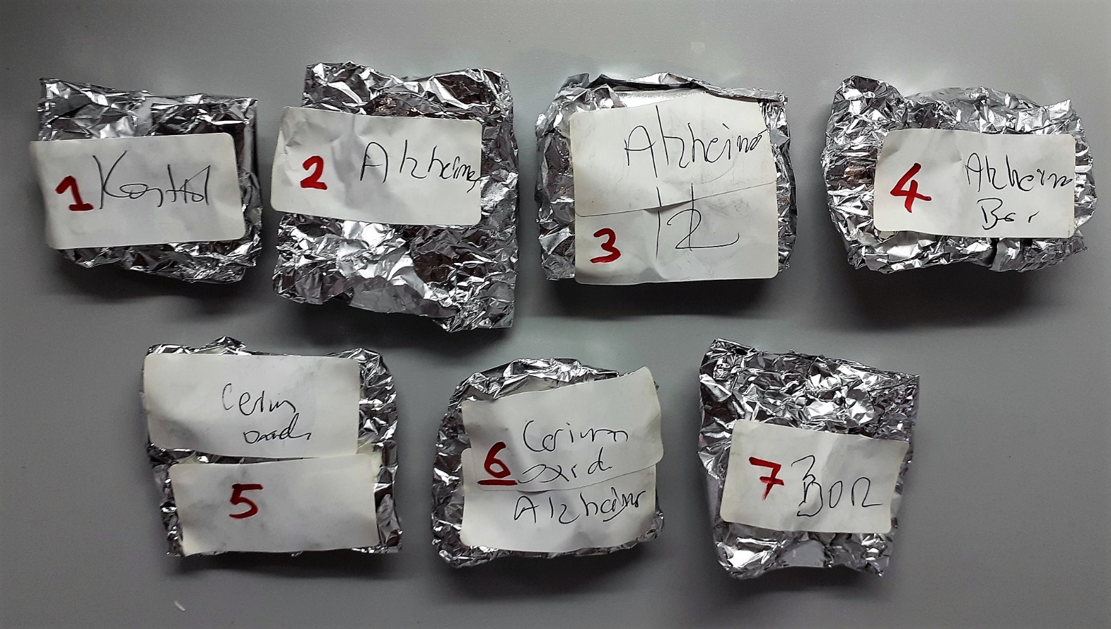

 |  |  |  |  |  |  |  | Bu çalışmada "Relassay" marka kitler kullanılmıştır.
 |  |  |  |  |  |  |  | Kullanılan cihaz: Mindray marka BS300 model tam otomatik biyokimya cihazı

 |  |  |  |  |  |  |  | TAS: Total Antıoxidant Status
 |  |  |  |  |  |  |  | TOS: Total Oxidant Status
 |  |  |  |  |  |  |  | OSI: Oxıdatıve Stress Index
 |  |  |  |  |  |  |  | PON: Paraoxanase
 |  |  |  |  |  |  |  | MP: Mıcro Proteın

